DRE
Valores da planilha estão em $ em Milhares | 2016 | 2017 | 2018 | 2019 | 2020 | TOTAL

RECEITA BRUTA | 34,797,661.00 | 36,765,478.00 | 41,603,428.00 | 43,215,013.00 | 44,327,039.00 | 194,636,802.00
Comunicações, mídia e tecnologia | 6,615,717.00 | 6,884,738.00 | 8,030,775.00 | 8,757,250.00 | 8,883,173.00 | 39,171,653.00
Serviços financeiros | 7,031,053.00 | 7,393,945.00 | 8,237,982.00 | 8,493,819.00 | 8,518,136.00 | 39,674,935.00
Saúde e serviço público | 5,986,878.00 | 6,177,846.00 | 6,688,467.00 | 7,160,787.00 | 8,022,704.00 | 34,036,682.00
Produtos | 8,395,038.00 | 9,500,451.00 | 10,854,339.00 | 12,004,934.00 | 12,272,036.00 | 53,026,798.00
Recursos | 4,838,963.00 | 4,847,073.00 | 5,657,178.00 | 6,771,976.00 | 6,611,544.00 | 28,726,734.00
Outros | 1,930,012.00 | 1,961,425.00 | 2,134,687.00 | 26,247.00 | 19,446.00 | 6,071,817.00
market share | 26.56% | 25.98% | 27.03% | 27.87% | 27.63% | 135.07%
impostos | 1,253,969 | 981,100 | 1,593,499 | 1,405,556 | 1,589,018 | 6,823,142
Despesa tributária atual (US federal) | 314,121 | 152,002 | 70,050 | 159,578 | 99,280 | 795,031
Despesa tributária atual (Estadual e local dos EUA) | 38,255 | 17,269 | 3,574 | 86,113 | 26,425 | 171,636
Despesa tributária atual (Fora dos EUA) | 835,653 | 1,175,962 | 1,425,875 | 1,256,225 | 1,292,362 | 5,986,077
Despesa de imposto diferido (US federal) | 8,588 | -200,483 | 219,034 | -143,217 | 21,532 | -94,546
Despesa de imposto diferido (Estadual e local dos EUA) | 1,056 | -26,069 | 57,044 | -39,588 | 8,525 | 968
Despesa de imposto diferido (Fora dos EUA) | 56,296 | -137,581 | -182,078 | 86,445 | 140,894 | -36,024
Receita Liquida | 33,543,692.00 | 35,784,378.00 | 40,009,929.00 | 41,809,457.00 | 42,738,021.00 | 193,885,477.00
CMV (Custo da Mercadoria Vendida) | 24,520,234.00 | 25,734,986.00 | 29,160,515.00 | 29,900,325.00 | 30,350,881.00 | 139,666,941.00
Despesas Adm & Operacional | 1,886,543.00 | 2,133,777.00 | 2,403,315.00 | 2,562,158.00 | 2,836,585.00 | 11,822,378.00
Despesas Financeiras | 392,891.00 | 754,093.00 | 243,972.00 | 207,914.00 | 110,545.00 | 1,709,415.00
Gasto de Marketing | 3,580,439.00 | 3,754,313.00 | 4,198,557.00 | 4,447,456.00 | 4,625,929.00 | 20,606,694.00
Lucro Operacional | 6,744,024.00 | 7,161,522.00 | 8,202,127.00 | 9,139,060.00 | 9,440,010.00 | 40,686,743.00
depreciação | -1,730,025.00 | -1,912,146.00 | -1,862,098.00 | -1,956,029.00 | -2,313,731.00 | -9,774,029.00

EBITA | 5,013,999.00 | 5,249,376.00 | 6,340,029.00 | 7,183,031.00 | 7,126,279.00 | 30,912,714.00
 | 14.95% | 14.67% | 15.85% | 17.18% | 16.67% | 15.94%

outras Receitas | 879,307.00 | 37,940.00 | 56,337.00 | 87,508.00 | 69,331.00 | 1,130,423.00

Resultado | 5,893,306.00 | 5,287,316.00 | 6,396,366.00 | 7,270,539.00 | 7,195,610.00 | 32,043,137.00
 | 17.57% | 14.78% | 15.99% | 17.39% | 16.84% | 16.53%
IR (20%) + CSLL | 2,292,968.16 | 2,434,917.48 | 2,788,723.18 | 3,107,280.40 | 3,209,603.40 | 13,833,492.62
 | 3,600,337.84 | 2,852,398.52 | 3,607,642.82 | 4,163,258.60 | 3,986,006.60 | 18,209,644.38

TIR | 6,744,024.00 | 7,161,522.00 | 8,202,127.00 | 9,139,060.00 | 9,440,010.00 | 4.02%

VPL | 6,744,024 | 7,161,522 | 8,202,127 | 9,139,060 | 9,440,010 | 32,200,010
7.82% | Taxa de Desconto (a.a.)
Fluxo de Caixa | 13,905,546 | 6,744,024 | 7,161,522 | 8,202,127 | 9,139,060 | 9,440,010
TIR | 4.02% | a.a
VPL | 32,200,010
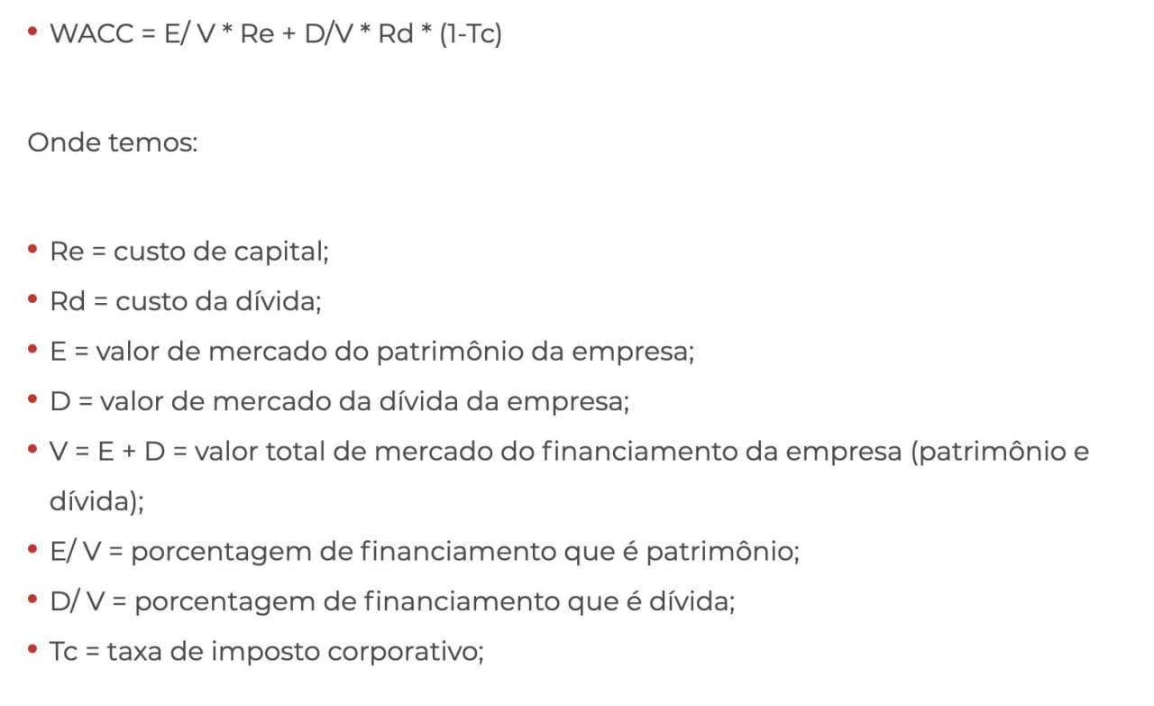
Justificativa taxa de Desconto:

